Realita
Reality VBA |  |  |  |  |  | tlačítko
 |  |  |  |  |  | tlačítko
Kategorie | predaj
Typ | dom

Podlahová plocha | 5487 |  | obrázek
Dispozice | 4
Cena | 517,241 Kč
 |  |  |  |  |  | Makléř
 |  |  |  |  |  | Jméno a příjmení
Poslední úprava | 2017-02-26 |  |  |  |  | JOhnny

 |  |  |  | Další volby
parkovanie vybavenie

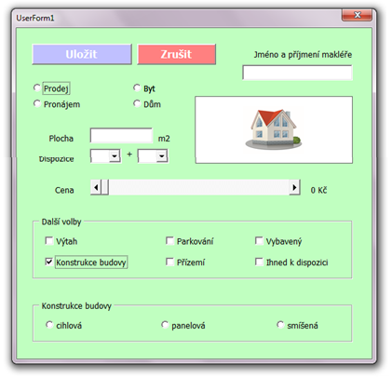
Vložte si do vyhrazeného místa v listu objekt Obrázek a načtěte do něj nějaký soubor BMP.
Do vyhrazených míst v listu vložte 2 tlačítka: "Vyčistit" a "Upravit realitu".
Tlačítko "Vyčistit" vymaže bílá pole v listu.
Tlačítko "Upravit realitu" spustí formulář.

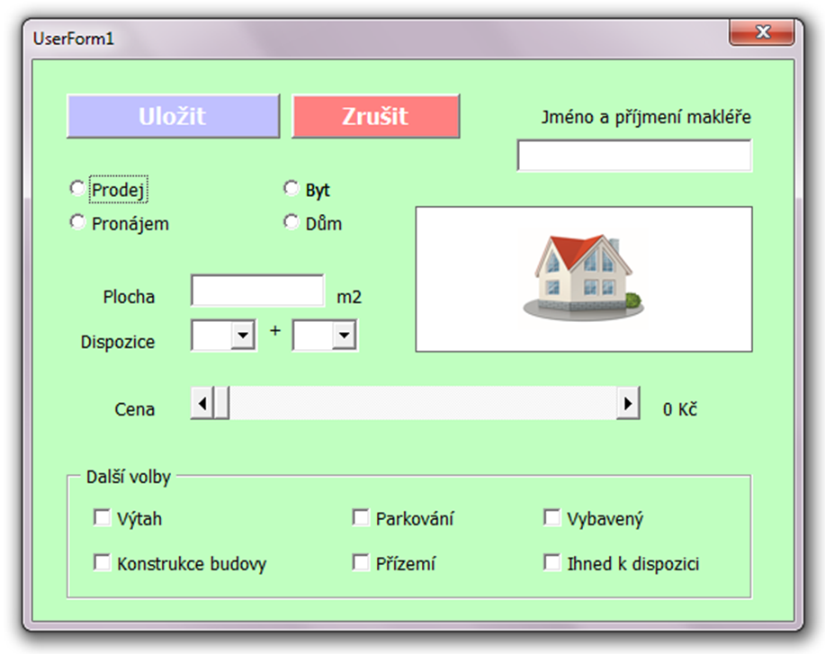
Formulář bude vypadat takto (obrázek domečku si vyberte libovolný):
 |  |  |  |  | Na některé objekty jsou navázány funkce:
 |  |  |  |  | - je zatržen "Dům" = je zakázán "Výtah", "Konstrukce", "Přízemí"
 |  |  |  |  | - není zatržen "Dům" = je povolen "Výtah", "Konstrukce", "Přízemí"
 |  |  |  |  | - je zatržen "Výtah" = je zakázán "Přízemí"
 |  |  |  |  | - není zatržen "Výtah" = je povolen "Přízemí"
 |  |  |  |  | - je zatržen "Přízemí" = je zakázán "Výtah"
 |  |  |  |  | - není zatržen "Přízemí" = je povolen "Výtah"
 |  |  |  |  | - je zatržen "Pronájem" = maximální hodnota ScrollBaru je 50 tisíc
 |  |  |  |  | barva formuláře se změní na oranžovou
 |  |  |  |  | - je zatržen "Prodej" = maximální hodnota ScrollBaru je 5 milionů
 |  |  |  |  | barva formuláře se změní na fialovou
 |  |  |  |  | - hodnota ScrollBaru se odráží na popisku vedle něj s jednotkou "Kč"
 |  |  |  |  | - je zatržen "Konstrukce" = výška formuláře se zvětší a odkryje další OptionBoxy: "cihlová", "panelová", "smíšená"
 |  |  |  |  | - není zatržen "Konstrukce" = výška formuláře se zmenší tak, aby OptionBoxy byl skryty

 |  |  |  |  | ComboBoxy "Dispozice" jsou naplněny hodnotami:
 |  |  |  |  | - první: 1, 2, 3, 4, 5
 |  |  |  |  | - druhý: kk, 1, 2

 |  |  |  |  | Povinné položky:
 |  |  |  |  | - Plocha, celá Dispozice (tzn. Oba ComboBoxy), Cena větší než 0, Jméno a příjmení makléře

 |  |  |  |  | Hodnoty zaškrtnutých CheckBoxů ve Framu "Další volby" se budou vkládat do jediné řádky oddělené čárkami.
 |  |  |  |  | Tlačítko "Uložit" vloží hodnoty do listu a zavře formulář. Tlačítko "Zrušit" zavře formulář bez úpravy listu.

ÚKOL 1 |  | Pomocí formuláře vytvoření nové reality. Tzn. správné reakce formuláře (viz výše) a zapsání hodnot do listu.
 |  | K Úkolu můžete potřebovat tyto pomůcky a příklady:
 |  | - zápis textu do listu: Worksheets("Název listu").Range("A1, A3:C3, D2").Value = "text"
 |  | - načtení hodnot do ComboBoxu1: ComboBox1.list = Array("hodnota 1, "hodnota 2")
 |  | - aktuální datum načtené do buňky A1 v listu "List1": Worksheets("List1").Range("A1").Value = Date
 |  | - to, co upravujete klikáním v okně Vlastností jsou výchozí hodnoty pro daný objekt; každou z těchto vlastností lze měnit také v kódu: OBJEKT.VLASTNOST = HODNOTA
 |  | - úprava vlastnosti pro znepřístupnění objektu (zde uzamčení CheckBoxu1): CheckBox1.Enabled = False
 |  | - vyskakovací okno s textem "První řádek Druhý řádek" na dvou řádcích: MsgBox "První řádek" & vbNewLine & "Druhý řádek"
 |  | - funkce vracející barvu na základě 3 číselných hodnot od 0 do 255: RGB(255, 0, 0) vrací čistou červenou
 |  | - předčasné ukončení procedury, aby se už dál neprováděly příkazy níže: Exit Sub
ÚKOL 2 - bodovaný |  | Úkol 1 + je-li v listu již vložena nějaká realita, pak se do formuláře při otevření vloží její parametry, tak, aby se dala dál upravovat.
 |  | K Úkolu 2 budete potřebovat funkce LEFT (vyčlenění znaků zleva), RIGHT (vyčlenění znaků zprava), REPLACE (nahrazení znaků) a INSTR (nalezení znaků).

